Ejecucion - SP 3
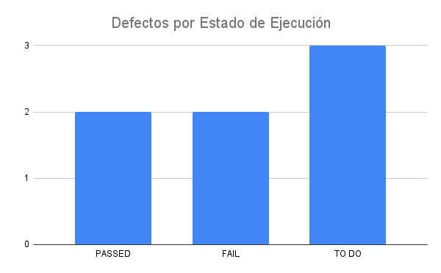
Fecha y Hora | Id | Estado de Ejecución | Datos de Prueba | Ejecutado por | Id Defecto | Notas | Ciclo
2023-03-08 | DB_LOGIN_001 | PASSED |  | Nicolas | - |  | 3
23/03/2023 | DB_BOTON_RESERVA_002 | FAIL |  | Nicolas | 03_56 |  | 3
21/03/2023 | DH_BOTON_RESERVA_003 | FAIL |  | Nicolas | 03_56 |  | 3
2023-03-23 | DB_BUSQUEDA_001 | PASSED |  | Nicolas | - |  | 3
2023-04-04 | DB_0473_01 | TO DO |  |  |  |  | 4
2023-04-04 | DB_0473_02 | TO DO |  |  |  |  | 4
2023-04-04 | DB_0473_03 | TO DO |  |  |  |  | 4
 |  | TO DO
2023-04-05 | DB_LOGIN_001 | FAIL | Error msj | Nicolas | 04_01 |  | 4
2023-04-05 | DB_LOGIN_002 | PASSED |  | Nicolas |  |  | 4
2023-04-05 | DB_LOGIN_003 | PASSED | Error msj | Nicolas | 04_02 |  | 4
2023-04-05 | DB_LOGIN_004 | PASSED |  | Nicolas |  |  | 4
2023-04-05 | DB_LOGIN_005 | PASSED |  | Nicolas |  |  | 4
2023-04-05 | DB_ALTA_USUARIO_003 | PASSED |  | Nicolas |  |  | 4
2023-04-05 | DB_RESERVA_01 | PASSED |  | Nicolas |  |  | 4
2023-04-05 | DB_RESERVA_02 | PASSED |  | Nicolas |  |  | 4
2023-04-05 | DB_0473_02 | PASSED |  | Nicolas |  |  | 4
2023-04-05 |  | PASSED |  | Nicolas |  |  | 4
2023-04-05 |  | PASSED |  | Nicolas |  |  | 4
2023-04-05 |  | PASSED |  | Nicolas |  |  | 4

